1월
● [2023년 1월] 에덴장애인종합복지관 식단표 ●

 | 월 | 화 | 수 | 목 | 금
 | 2 | 3 | 4 | 5 | 6
점심 | 잡곡밥 | 잡곡밥 | 햄김치볶음밥 | 잡곡밥 | 잡곡밥
 | 전복떡국 | 콩나물국 | 유부미소국 | 홍합무국 | 근대된장국
 | 매운돈사태찜 | 해물완자전 | 계란후라이 | 계란찜 | 두부조림
 | 미역줄기볶음 | 브로컬리맛살볶음 | 모듬콩조림 | 쫄면야채무침 | 분홍소시지전
 | 숙주나물 | 톳나물무침 | 요구르트 | 연근조림 | 봄동겉절이
 | 포기김치 | 깍두기 | 깍두기 | 포기김치 | 포기김치
열량 | 579 | 609 | 557 | 598 | 515
 | 9 | 10 | 11 | 12 | 13
점심 | 잡곡밥 | 잡곡밥 | 잔치국수 | 잡곡밥 | 잡곡밥
 | 시래기된장국 | 바지락무국 | 추가밥 | 매콤콩나물국 | 미역국
 | 돈육계란장조림 | 오징어떡볶음 | 비엔나야채볶음 | 미트볼떡조림 | 닭갈비
 | 감자당근채볶음 | 파래김&달래장 | 양배추샐러드 | 천사채샐러드 | 연두부&양념장
 | 해초무침 | 콩나물무침 | 꼬들단무지무침 | 마늘쫑무침 | 무생채
 | 포기김치 | 포기김치 | 포기김치 | 포기김치 | 포기김치
열량 | 525 | 522 | 545 | 555 | 549
 | 16 | 17 | 18 | 19 | 20
점심 | 잡곡밥 | 잡곡밥 | 잡곡밥 | 잡곡밥 | 잡곡밥
 | 얼갈이아욱국 | 콩비지찌개 | 계란파국 | 팽이두부장국 | 미역국
 | 돈육간장불고기 | 가자미구이 | 돈육카레소스 | 치킨까스&소스 | 소고기버섯불고기
 | 양배추찜&쌈장 | 어묵야채볶음 | 김말이튀김 | 미니새송이조림 | 맛살전
 | 물파래무무침 | 고들빼기무침 | 마카로니샐러드 | 돌나물초무침 | 무말랭이무침
 | 포기김치 | 포기김치 | 포기김치 | 깍두기 | 포기김치
열량 | 525 | 518 | 522 | 550 | 535
 | 23 | 24 | 25 | 26 | 27
점심 |  |  | 김치우동 | 잡곡밥 | 잡곡밥
 |  |  | 추가밥 | 꼬치어묵국 | 미역국
 |  |  | 갈비만두찜 | 오징어초무침 | 돈육떡찜
 |  |  | 연근조림 | 단호박샐러드 | 도토리묵야채무침
 |  |  | 오복지무침 | 우엉조림 | 고사리나물
 |  |  | 단무지 | 포기김치 | 포기김치
열량 |  |  | 585 | 530 | 585
 | 30 | 31
점심 | 잡곡밥 | 잡곡밥
 | 바지락순두부찌개 | 콩나물국
 | 찜닭 | 오징어제육불고기
 | 호박볶음 | 쌈다시마&초장
 | 미역초무침 | 부추양파무침
 | 포기김치 | 포기김치
열량 | 585 | 597
◆ 성인 남자 1일 에너지 권장량은 1일 2,400kcal, 여자 에너지 권장량은 1일 2,000kcal입니다. (한국인영양섭취기준, 2005년 한국영양학회) ◆ 중식을 통해서 1일 에너지 권장량의 약 30%를 충족시키는 것을 목표로 합니다. ◆ 원산지 : 돼지고기(국내산), 쇠고기(호주산), 닭고기(국내산), 쌀(국내산), 김치(국내산) ◆ 식단표 작성 : 청밀 영양사 심혜영 에덴장애인종합복지관

1월 (2)
[2023년 1월] 에덴장애인종합복지관 식단표
요일 | 월요일 | 화요일 | 수요일 | 목요일 | 금요일
일 자 | 16 | 17 | 18 | 19 | 20
중 식 | 잡곡밥 | 잡곡밥 | 잡곡밥 | 잡곡밥 | 잡곡밥
 | 얼갈이아욱국 | 콩비지찌개 | 계란파국 | 팽이두부장국 | 미역국
 | 돈육간장불고기 | 가자미구이 | 돈육카레소스 | 치킨까스&소스 | 소고기버섯불고기
 | 양배추찜&쌈장 | 어묵야채볶음 | 김말이튀김 | 미니새송이조림 | 맛살전
 | 물파래무무침 | 고들빼기무침 | 마카로니샐러드 | 돌나물초무침 | 무말랭이무침
 | 포기김치 | 포기김치 | 포기김치 | 깍두기 | 포기김치
열량 | 525 | 518 | 522 | 550 | 535
일 자 | 23 | 24 | 25 | 26 | 27
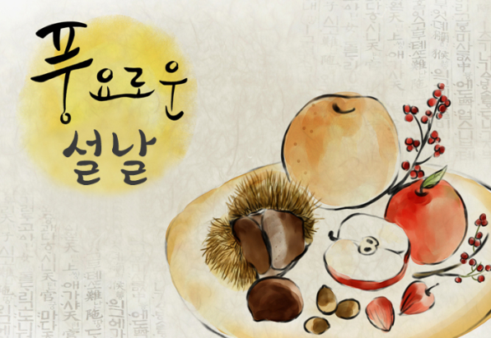
중 식 |  |  | 김치우동 | 잡곡밥 | 잡곡밥
 |  |  | 추가밥 | 꼬치어묵국 | 미역국
 |  |  | 갈비만두찜 | 오징어초무침 | 돈육떡찜
 |  |  | 연근조림 | 단호박샐러드 | 도토리묵야채무침
 |  |  | 오복지무침 | 우엉조림 | 고사리나물
 |  |  | 단무지 | 포기김치 | 포기김치
열량 |  |  | 585 | 530 | 585
일 자 | 30 | 31
중 식 | 잡곡밥 | 잡곡밥
 | 바지락순두부찌개 | 콩나물국
 | 찜닭 | 오징어제육불고기
 | 호박볶음 | 쌈다시마&초장
 | 미역초무침 | 부추양파무침
 | 포기김치 | 포기김치
열량 | 585 | 597
◆ 성인 남자 1일 에너지 권장량은 1일 2,400kcal, 성인 여자 에너지 권장량은 1일 2,000kcal입니다. (한국인영양섭취기준, 2005년 한국영양학회) ◆ 중식을 통해서 1일 에너지 권장량의 약 30%를 충족시키는 것을 목표로 합니다. ◆ 원산지 : 돼지고기(국내산), 쇠고기(호주산), 닭고기(국내산), 쌀(국내산), 김치(국내산) ◆ 식단표 작성 : 청밀 영양사 심혜영

